postup Excel
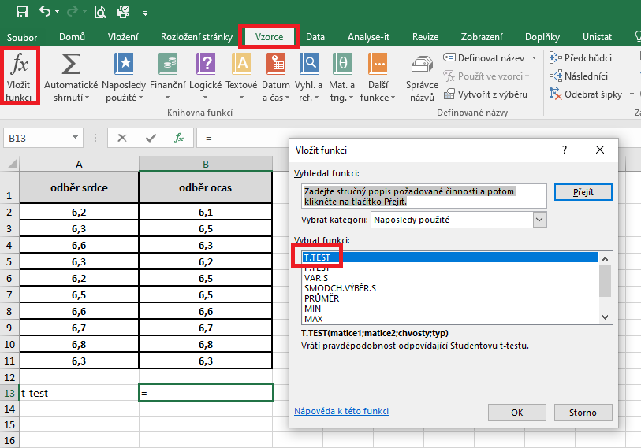
odběr srdce | odběr ocas | Pro testování budeme využívat párový t-test. Pokud se provádí párový t-test, nepoužíváme již F-test.
6.2 | 6.1 | V nabídce hlavního menu si zvolíme Vzorce, dále si zvolíme nabídku Vložit funkce a v dialogovém okně si vybereme t-test.
6.3 | 6.5
6.6 | 6.3
6.3 | 6.2
6.2 | 6.5
6.5 | 6.5
6.6 | 6.6
6.7 | 6.7
6.8 | 6.8
6.3 | 6.3

T test | 1.000

 |  | V dalším dialogovém okně vyplníme do kolonky Matice 1 a Matice 2 adresu výběrových souborů, které chceme porovnávat. Do kolonky Chvosty napíšeme hodnotu 2 (provádíme oboustranné porovnání) a v kolonce Typ napíšeme 1, protože máme variantu párového t-testu.
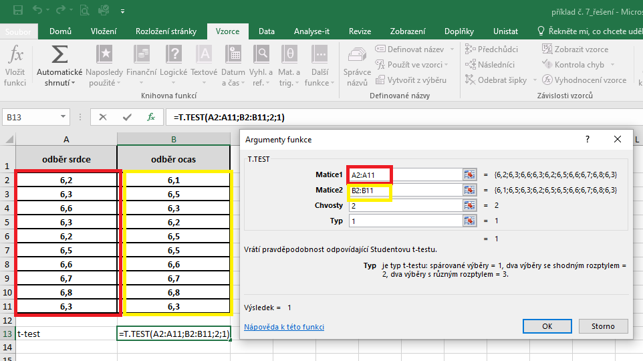

 |  | Výsledek nám vyjadřuje hodnotu pravděpodobnosti. V našem případě je výsledek roven číslu 1, což znamená, že průměry testovaných souborů se statisticky významně neliší.

postup Unistat
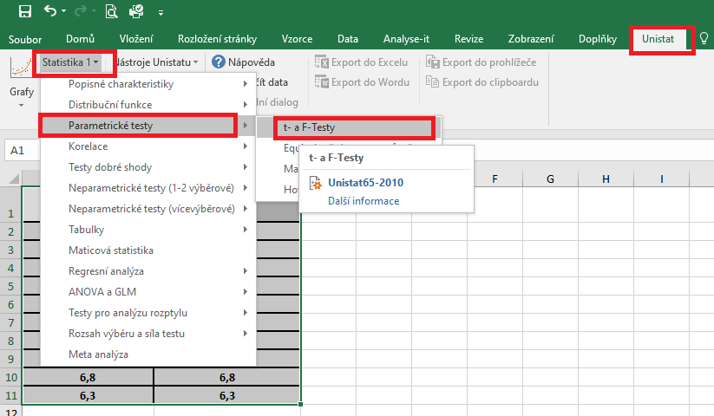
 | odběr srdce | odběr ocas | Označíme si zdrojová data výběrového souboru a v hlavním menu si vybereme nabídku "Unistat".
1 | 6.2 | 6.1 | Dále si zvolíme nabídky: Statistika 1 → Parametrické testy → t- a F-testy
2 | 6.3 | 6.5
3 | 6.6 | 6.3
4 | 6.3 | 6.2
5 | 6.2 | 6.5
6 | 6.5 | 6.5
7 | 6.6 | 6.6
8 | 6.7 | 6.7
 | 6.8 | 6.8
 | 6.3 | 6.3

 |  |  | V následujícím dialogovém okně si vybereme zdrojová data, která chceme statisticky hodnotit a přesuneme do kolonky vybrané proměnné.
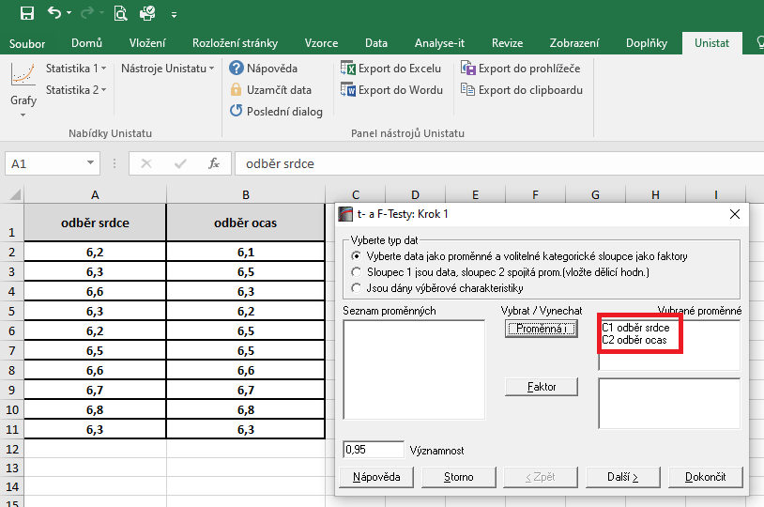

 |  |  | V následujícím dialogovém okně si vybereme variantu párového t-testu.
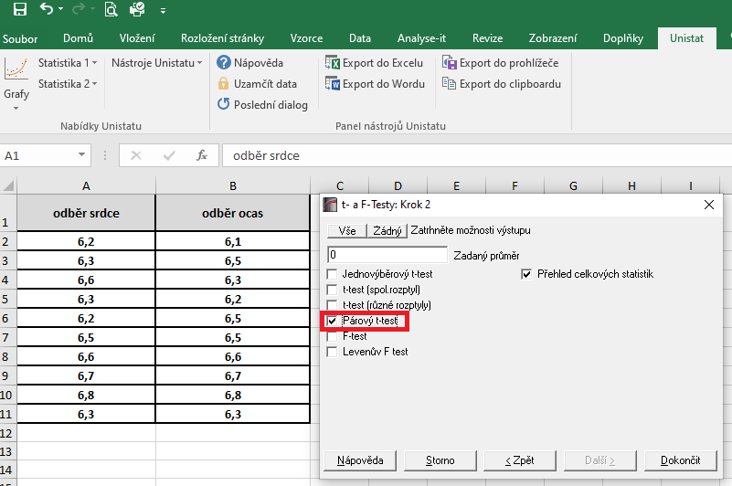

 |  |  | Dojde k vytvoření nového listu, kde v tabulce s výsledky nás budou zajímat hodnoty pravděpodobnosti.
 |  |  | Výsledná hodnota p je rovna číslu 1, tudíž mezi skupinami neexistují signifikantní rozdíly.

